List1
 | dobrý
Zadání:

V SW FilterLab, který si nainstaluj na počítač navrhni aktivní DP s mezním kmitočtem 1 kHz, Butterworth. Jelikož filtr budeme realizovat na napájivém poli vol 2.ř.
Pomocí Filter Design nastav kondenzátory C11 = 100nF a C12 = 1,8nF. Filtr zapoj na nepájivém poli a otestuj pomocí měřící karty NI myDAQ.

Vypracuj zprávu v Excelu-postup návrhu, schéma, postup testování,charakteristika.( použij obrázky ze SW)

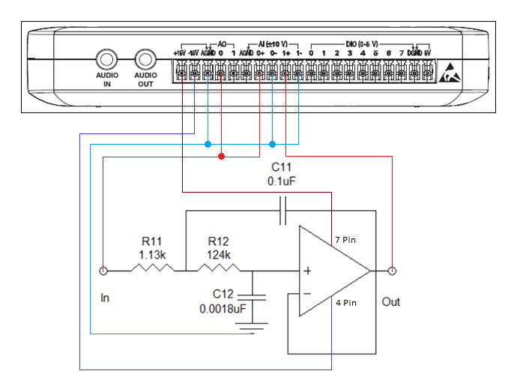
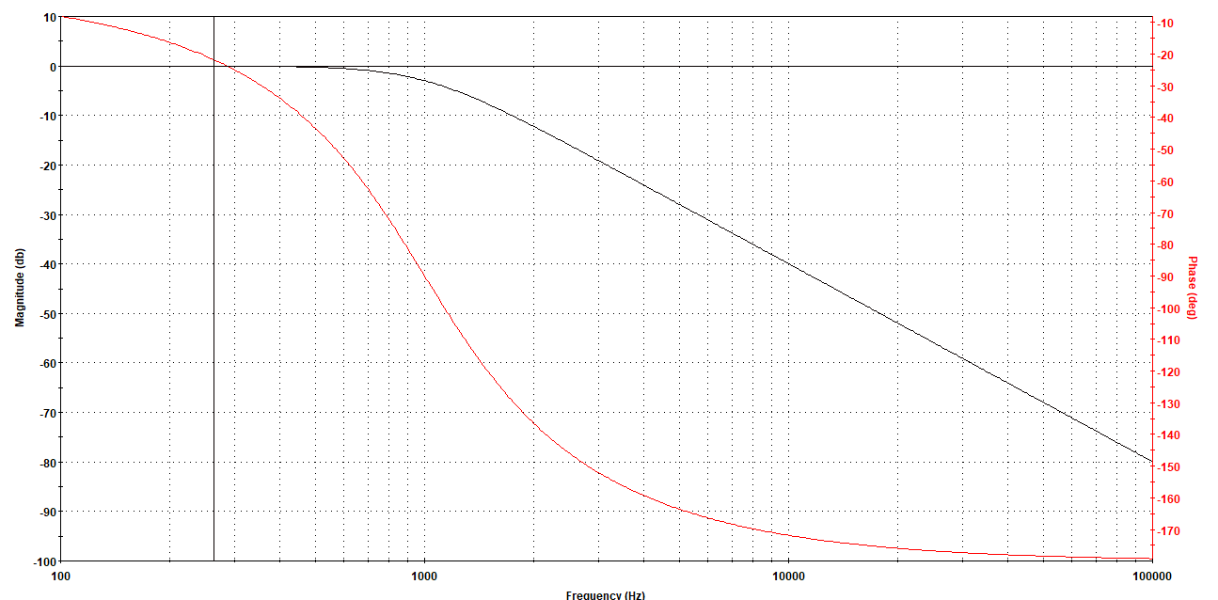

 |  |  |  |  | návrh dle filterlabu

 | zde je uzel, který se propojuje s invertujícím vstupem, zpětnou vazbou a výstupem. |  |  | Je to napěťový sledovač a tím je to dané…
 | Filterlab nám ho neukáže, ale my ho musíme zapojit.

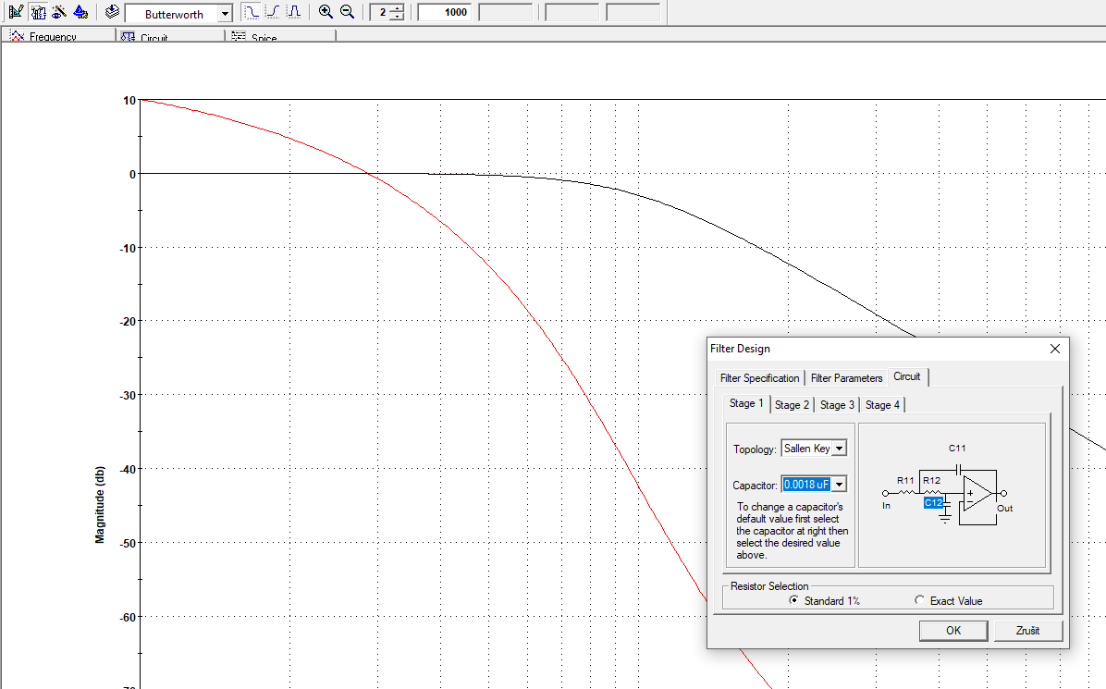

 |  | Nastavení kondezátoru
 |  | 1.
 |  | 2.
 |  | 3.

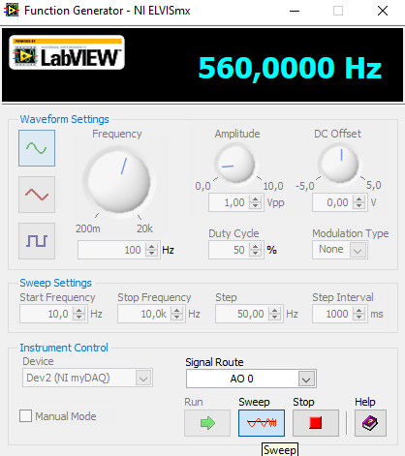
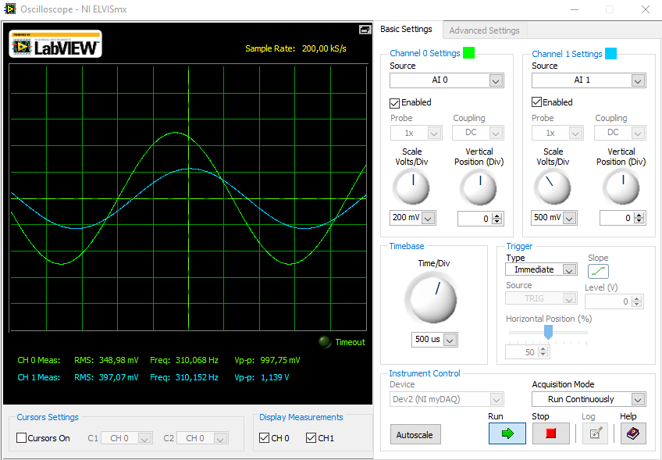
 |  |  | Na generátor jsem nastavil:
 |  |  | Start frequency 10 Hz
 |  |  | Stop frequency 10 KHz
 |  |  | Step 50 Hz

 |  |  | následně spustil tlačítkem sweep

 |  |  | Na osciloscopu jem povolil oba kanály
 |  |  | zmenšil časovou základnu pro lepší srozumitelnost |  |  | ???
 |  |  | A změnil napětí aby se signály zvětšili a byly více čitelné

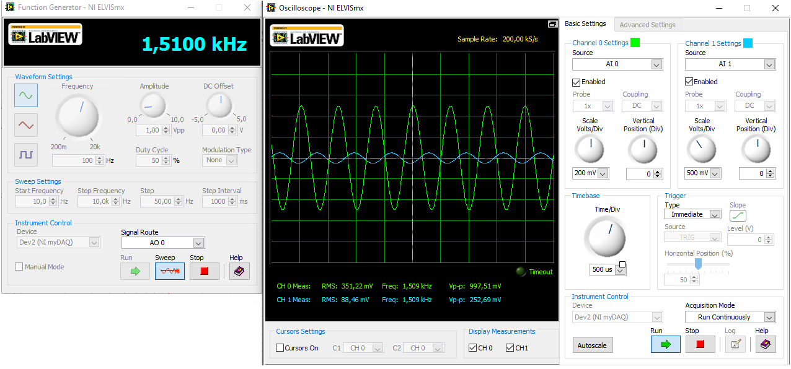
 |  |  | Později se signál AI 1 začal zmenšovat --> Filtr začal tlumit

